方差分析
Source | Sum of Squares | df | Mean Square | F-value | p-value
Model | 1916.8 | 159 | 12.06 | 689.83 | < 0.0001 | significant
A-jxh | 29.51 | 7 | 4.22 | 241.24 | < 0.0001
B-jxw | 1364.91 | 10 | 136.49 | 7810.24 | < 0.0001
C-cw | 140.9 | 4 | 35.23 | 2015.66 | < 0.0001
AB | 13.97 | 70 | 0.1996 | 11.42 | < 0.0001
AC | 14.06 | 28 | 0.5022 | 28.74 | < 0.0001
BC | 353.45 | 40 | 8.84 | 505.62 | < 0.0001
Residual | 4.89 | 280 | 0.0175
Cor Total | 1921.7 | 439

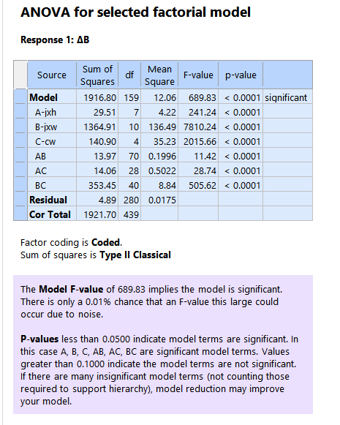

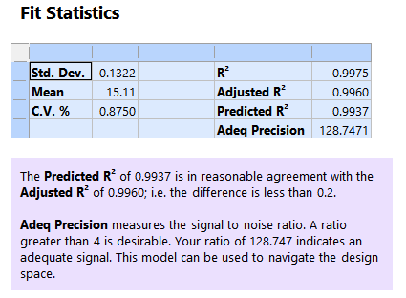
 |  |  |  |  |  |  | Std. Dev. | 0.1322 | R² | 0.9975
 |  |  |  |  |  |  | Mean | 15.11 | Adjusted R² | 0.996
 |  |  |  |  |  |  | C.V. % | 0.875 | Predicted R² | 0.9937
 |  |  |  |  |  |  |  |  | Adeq Precision | 128.7471

